Citations rapport
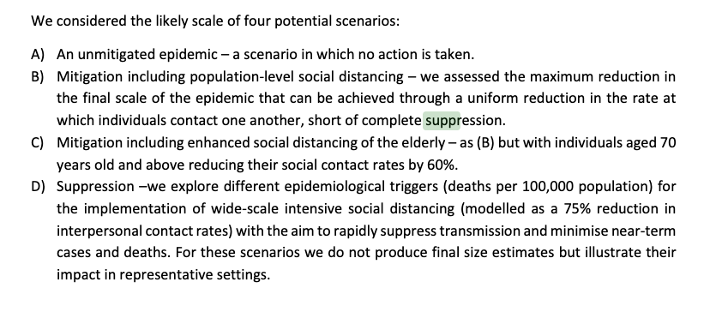
Our analysis therefore suggests that healthcare demand can only be kept within manageable levels | source
through the rapid adoption of public health measures (including testing and isolation of cases and | https://www.imperial.ac.uk/mrc-global-infectious-disease-analysis/covid-19/report-12-global-impact-covid-19/
wider social distancing measures) to suppress transmission

 | https://www.imperial.ac.uk/media/imperial-college/medicine/mrc-gida/Imperial-College-COVID19-Global-unmitigated-mitigated-suppression-scenarios.xlsx

Comparaison
 |  |  |  | Réalité
Suppression forte (confinement) | Distanciation renforcée des plus âgés | Distanciation sociale de toute la population | Aucune mesure |  |  |  | Réalité
 |  |  |  |  | Suppression forte (confinement) | Aucune mesure |  |  |  |  | Réalité
 | 16,192 | 30,434 | 66,393 |  | 5,791 |  | 2,300 |  | Suppression forte (confinement) | Aucune mesure
3,395 | 19,210 | 34,895 | 75,560 | 5,800 | 31,355 | 141,485 |  |  | 1,203 |  | 551
14,518 | 29,840 | 38,880 | 83,410 |  |  |  |  |  | 6,792 | 34,845
 | 33,878 | 42,473 | 90,157
Morts du Covid en Suède durant la 1ère vague
Suppression forte (confinement) |  |  | 3395 | 14518
Distanciation renforcée des plus âgés |  | 16192 | 19210 | 29840 | 33878
Distanciation sociale de toute la population |  | 30434 | 34895 | 38880 | 42473
Aucune mesure |  | 66393 | 75560 | 83410 | 90157
 |  |  | 5800
Pic de lits de réanimation en Suède durant la 1ère vague
Suppression forte (confinement) | 1203 | 6792
Aucune mesure |  | 34845
 | 551
Modèle de l'Imperial College appliqué à la France, 1er confinement
 | scénario | reality
Pic de réanimation | 7317 | 7019
Pic hospitalier | 30894 | 32131
Nombre de morts | 21517 | 30000
Pic hospitalier en Suède durant la 1ère vague
Suppression forte (confinement) | 5791 | 31355
Aucune mesure |  | 141485
 | 2300

 |  |  |  | Réalité
 | Suppression forte (confinement) | Mesures intermédiaires sans confinement | 0 mesure
 |  | 16,192
 |  | 19,210
 |  | 29,840 | 66,393 | 5,800
 | 3,395 | 33,878 | 75,560
 | 14,518 | 30,434 | 83,410
 |  | 34,895 | 90,157 |  |  |  |  | Réalité
 |  | 38,880 |  |  |  | Suppression forte (confinement) | Aucune mesure |  |  |  |  | Réalité
 |  | 42,473 |  |  |  | 5,791 |  | 2,300 |  | Suppression forte (confinement) | Aucune mesure
 |  |  |  |  |  | 31,355 | 141,485 |  |  | 1,203 |  | 551
 |  |  |  |  |  |  |  |  |  | 6,792 | 34,845

Pic de lits de réanimation en Suède durant la 1ère vague
Suppression forte (confinement) | 1203 | 6792
Aucune mesure |  | 34845
 | 551
Morts du Covid en Suède durant la 1ère vague
Suppression forte (confinement) | 0 |  |  |  | 3395 | 14518
Mesures intermédiaires sans confinement | 0 | 16192 | 19210 | 29840 | 33878 | 30434 | 34895 | 38880 | 42473
0 mesure | 0 |  |  | 66393 | 75560 | 83410 | 90157
 |  |  |  | 5800
Pic hospitalier en Suède durant la 1ère vague
Suppression forte (confinement) | 5791 | 31355
Aucune mesure |  | 141485
 | 2300

France
 |  | Strategy |  |  | total_infected | total_deaths | total_hospital | total_critical |  |  |  | Confinement strict | Mesures intermédiaires sans confinement | 0 mesure
 |  | Enhanced social distancing of elderly |  |  | 32,561,112 | 177,332 | 1,104,981 | 235,092 |  |  |  |  | 177,332
 |  | Enhanced social distancing of elderly |  |  | 35,572,346 | 206,773 | 1,241,042 | 274,241 |  |  |  |  | 206,773
 |  | Enhanced social distancing of elderly |  |  | 38,920,422 | 318,650 | 1,578,916 | 422,341 |  |  |  |  | 318,650 | 621,256
 |  | Enhanced social distancing of elderly |  |  | 41,082,974 | 355,379 | 1,713,120 | 471,094 |  |  |  | 21,517 | 355,379 | 677,700 | 30,000
 |  | Social distancing whole population |  |  | 34,438,692 | 332,877 | 1,514,457 | 441,301 |  |  |  | 114,526 | 332,877 | 722,189
 |  | Social distancing whole population |  |  | 37,445,134 | 370,249 | 1,668,052 | 490,811 |  |  |  |  | 370,249 | 757,655
 |  | Social distancing whole population |  |  | 39,892,051 | 402,157 | 1,796,685 | 533,139 |  |  |  |  | 402,157
 |  | Social distancing whole population |  |  | 41,923,786 | 429,772 | 1,906,150 | 569,982 |  |  |  |  | 429,772
 |  | Unmitigated |  |  | 53,899,241 | 621,256 | 2,618,267 | 823,608
 |  | Unmitigated |  |  | 56,748,753 | 677,700 | 2,812,418 | 898,814
 |  | Unmitigated |  |  | 58,779,677 | 722,189 | 2,960,230 | 957,524
 |  | Unmitigated |  |  | 60,260,460 | 757,655 | 3,074,637 | 1,004,367

suppression
 |  | Strategy | Social_distance | Deaths per week at trigger | total_pop | total_infected | total_deaths | total_hospital | peak_hospital_bed_demand | total_critical | peak_critical_bed_demand
 |  | Unmitigated | - | N/A | 65,273,512 | 59,173,552 | 731,625 | 2,987,758 | 1,233,274 | 967,239 | 328,557
 |  | 0.2 deaths per 100,000 per week trigger | 1 | 131 | 65,273,512 | 2,765,828 | 21,517 | 108,207 | 30,894 | 29,128 | 7,317
 |  | 1.6 deaths per 100,000 per week trigger | 1 | 1,044 | 65,273,512 | 13,733,534 | 114,526 | 555,458 | 201,193 | 153,311 | 49,037

Modèle de l'Imperial College appliqué à la France
Morts du Covid en France durant la 1ere vague
Confinement strict |  |  |  | 21517 | 114526
Mesures intermédiaires sans confinement | 177332 | 206773 | 318650 | 355379 | 332877 | 370249 | 402157 | 429772
0 mesure |  |  | 621256 | 677700 | 722189 | 757655
 |  |  |  | 30000
 |  | scénario | reality
 | Pic de réanimation | 7,317 | 7,019 |  |  |  |  |  |  | trigger : le mardi 17 mars 2020
 | Pic hospitalier | 30,894 | 32,131 |  |  |  |  |  |  | 0.172
 | Nombre de morts | 21,517 | 30,000 |  |  |  |  |  |  | il faut donc comparer au scénario 0.2 deaths per 100,000 per week

